상품제안서
오모키 오코텍스인증 타올 | 상품코드: S43623

 |  |  |  |  |  |  | 02-713-8555 | www.synergygift.co.kr
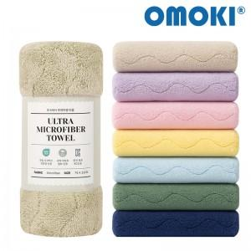

【상세/제작정보】 | <p><span style="font-size: 14pt;">※ 종이케이스 추가시 한박스 입수량 30개 / 운임비 4,500원(VAT별도) 발생</span></p>

【인쇄/포장옵션】 | 스티커 / 포장불가능

【공급단가】 | 수량 | 100~ | 300~ | 1,000~ | 3,000~ | 10,000~
*VAT별도 | 단가 | 2,600원 | 2,460원 | 2,340원 | 2,280원 | 2,240원

【상품 URL】 | https://www.synergygift.co.kr:443/src/goods_detail.php?gdno=43623

